位置図
（参考図面）社会資本整備総合計画
 |  |  |  | 平成31年1月21日
計画の名称 | 大里柳周辺地区における安全・安心な公園づくり
計画の期間 | 平成31年度 ～ 平成35年度 （5年間） | 交付対象 | 北九州市

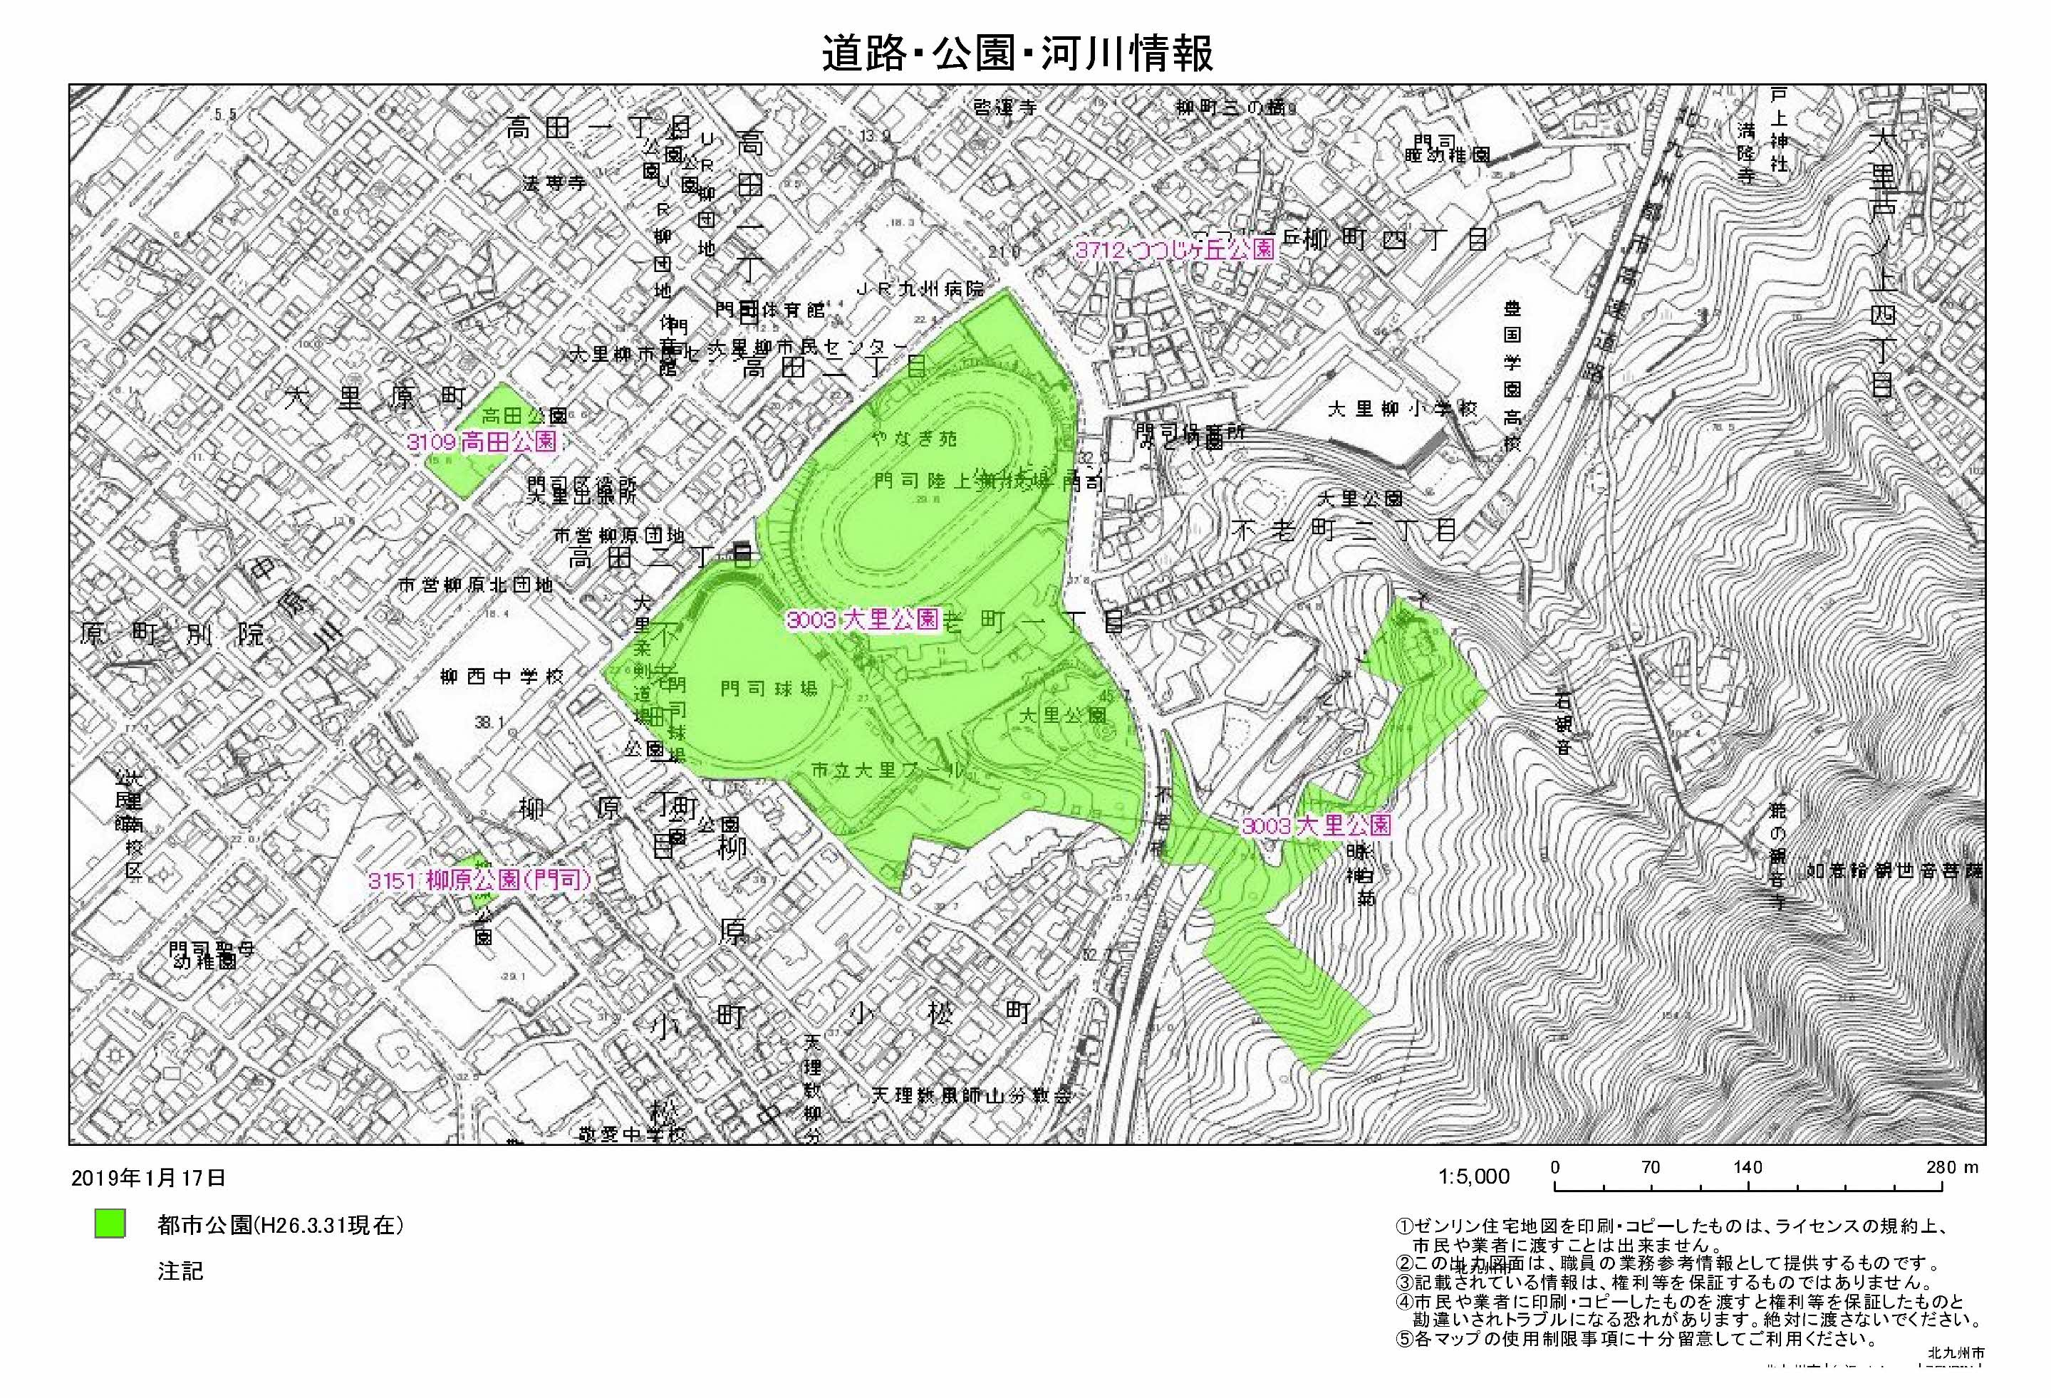

Ａ－１、Ｂ－１
大里公園

